Sheet1
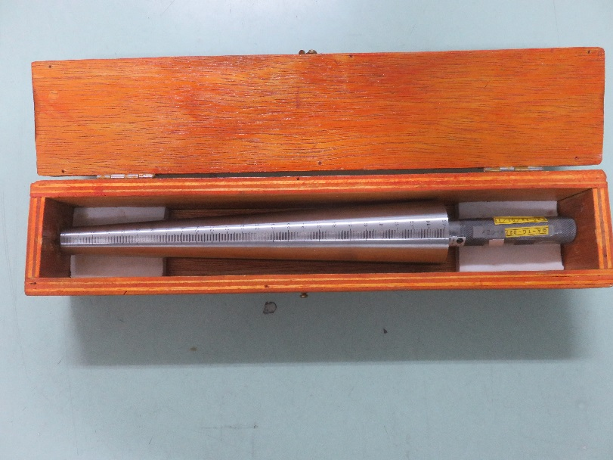

Contoh tube gauge ukuran 20-45mm
untuk yang ukuran 4-25mm tidak punya contoh fotonya

